Sheet2
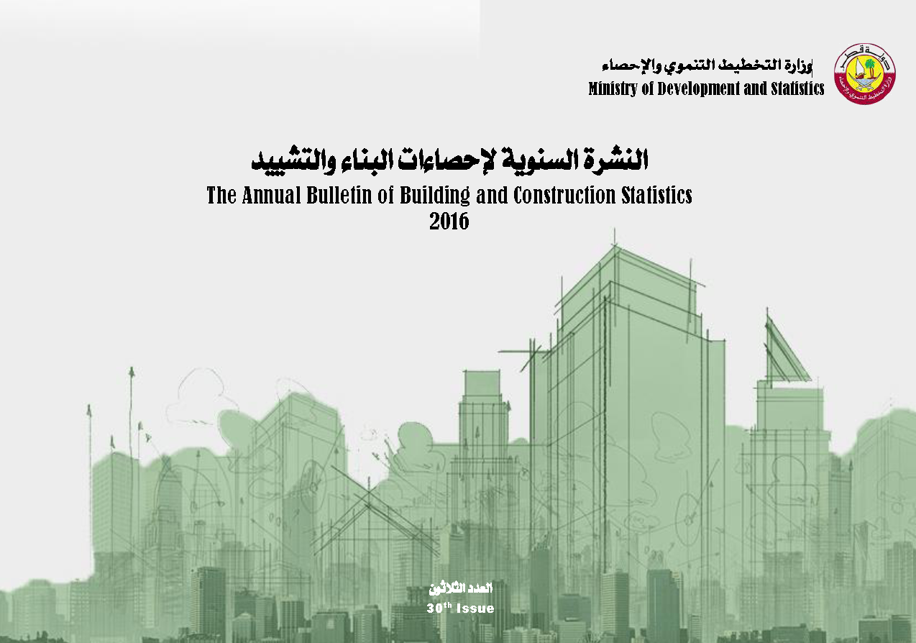

first
 دولـــــــــــة قــطــــــــــر وزارة التخطيط التنموي والإحصاء إدارة الإحصاءات الاقتصادية و الحسابات الوطنية |  | State of Qatar Ministry of Development Planning and Statistics Economic Statistics and National Accounts Department

 | النشرة السنوية لإحصاءات البنـــاء والتشييـــد The Annual Bulletin of Building and Construction Statistics 2016

العدد الثلاثون 30th Issue

